IPTU NATAL
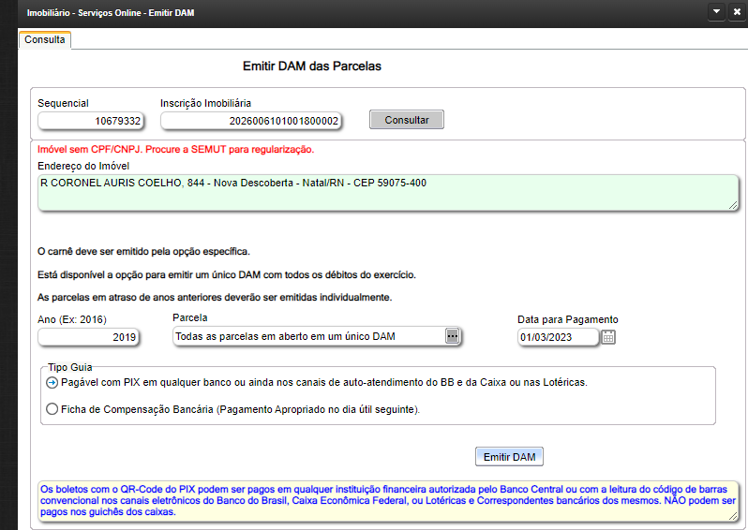

Divida IPTU natal
2018 | LIXO | 1,271.06
 | IPTU | 871.57 |  | não entrei debito no site da prefeitura
2019 | LIXO | 1,356.08
 | IPTU | 1,549.76 |  | pago em 02/03/2023
2020 | LIXO | 1,406.94
 | IPTU | 1,607.91
2021 | LIXO | 1,313.72
 | IPTU | 1,501.36
2022 | LIXO | -
 | IPTU | - | - | pago por Bezerra
2023 | LIXO | -
 | IPTU | - |  | pago por Bezerra
2024 | LIXO | 770.51
 | IPTU | 880.56

 |  |  |  | 2.020006101E+17

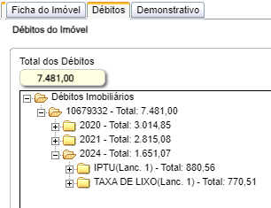

 |  |  |  |  |  | 2.026006101E+20
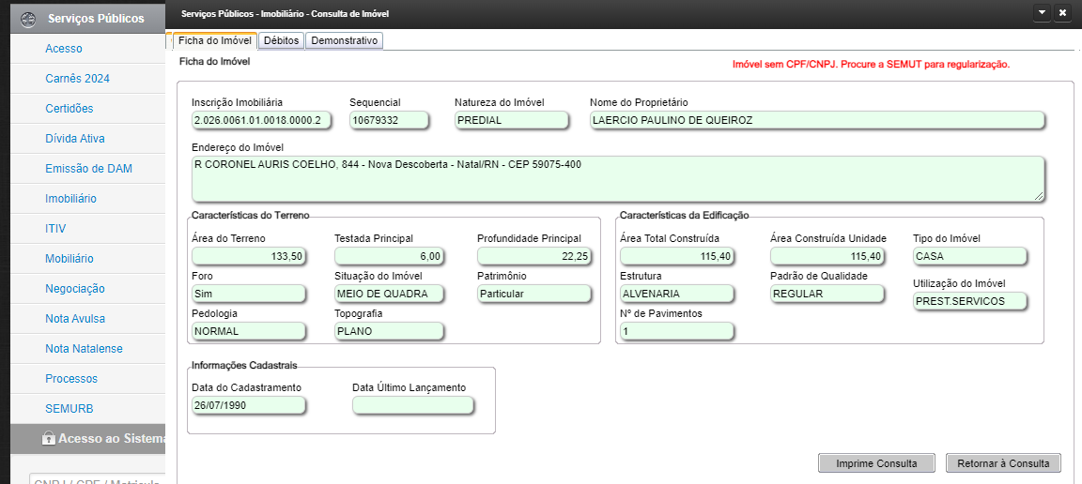
 |  |  |  |  | v

